Sayfa4
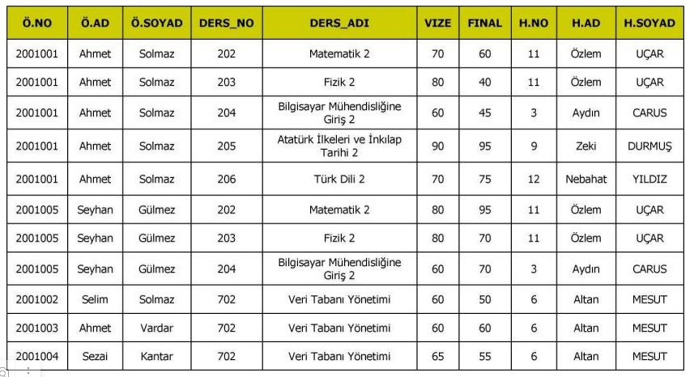
 |  |  |  |  |  |  | Ogrenci
Dersler |  |  | DersOgrenciCross |  |  |  | OgrenciNo | OgrenciAdi | OgrenciSoyadi
DersNo | DersAdı | OgretmenID | DO_ID | DersNo | OgrenciNo |  | 2001001 | Ahmet | Solmaz
202 | Matematik 2 | 1 | 1 | 202 | 2001001 |  | 2001002 | Selim | Solmaz
203 | Fizik 2 | 1 | 2 | 203 | 2001001 |  | 2001003 | Ahmet | Vardar
204 | Bilgisayar Mühendisliğine Giriş 2 | 3 | 3 | 204 | 2001001 |  | 2001004 | Sezai | Kantar
205 | Atatürk İlkeleri veİnkılap Tarihi 2 | 4 | 4 | 205 | 2001001 |  | 2001005 | Seyhan | Gülmez
206 | Türk Dili 2 | 5 | 5 | 206 | 2001001
702 | Veri Tabanı Yönetimi | 2 | 6 | 202 | 2001005
 |  |  | 7 | 203 | 2001005
 |  |  | 8 | 204 | 2001005 |  | HarfNotu
 |  |  | 9 | 702 | 2001002 |  | HarfID | HarfNotu
 |  |  | 10 | 702 | 2001003 |  | 3 | AA
 |  |  | 11 | 702 | 2001004 |  | 11 | CC
Ogretmenler
OgretmenID | OgretmenAdi | OgretmenSoyadi
100 | Özlem | Uçar
101 | Altan | Mesut
102 | Aydın | Carus
103 | Zeki | Durmuş
104 | Nebahat | Yıldız
 |  |  | Notlar
 |  |  | DO_ID | Vize | Final | HarfNotu
 |  |  | 1 | 70 | 60 | 3
 |  |  | 2 | 80 | 40 | 3
 |  |  | 3 | 60 | 45 | 1
 |  |  | 4 | 90 | 95 | 2
 |  |  | 5 | 70 | 75 | 3
 |  |  | 6 | 80 | 95 | 1
 |  |  | 7 | 80 | 70 | 2
 |  |  | 8 | 60 | 70 | 1
 |  |  | 9 | 60 | 50 | 3
 |  |  | 10 | 60 | 60 | 2
 |  |  | 11 | 65 | 55 | 3

